Tabelle1
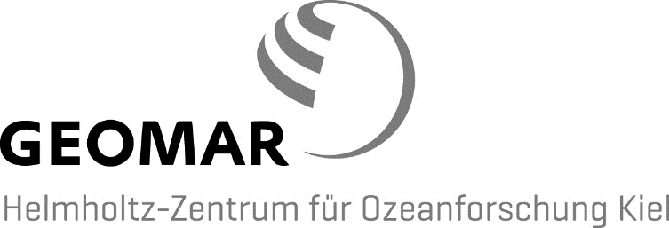
 |  |  | Schiffskoordination
 |  |  | Dr. Klas Lackschewitz
 |  |  | Technik- und Logistikzentrum
 |  |  | Wischhofstraße 1-3
 |  |  | 24148 Kiel
Fahrtanweisung für Polarfuchsfahrten
Die Fahrtanweisung ist ohne Unterschrift gültig, wenn sie von einer der folgenden E-Mail Adressen gesendet wird:
klackschewitz@geomar.de |  | mheinitz@geomar.de
Abgabetermin: | Spätestens sieben Tage vor Fahrtantritt, andernfalls kein Fahrtanspruch. Rechtzeitige Kontaktaufnahme mit der Schiffsführung erforderlich.
Telefon Polarfuchs: | 1701664523 |  | 1652 | (nur im Hafen)
E-Mail Polarfuchs: | bridge.polarfuchs@offcon24.de
Für weitere Informationen zur Mitfahrt auf FB Polarfuchs weisen wir auf die
"Hinweise für Fahrtteilnehmer" mit der "Anweisung zur Mitfahrt auf FB Polarfuchs" hin:
https://www.geomar.de/zentrum/einrichtungen/wasser/antrags-und-einschiffungsmodalitaeten/
Auslaufen: | Westufer / Ostufer
Datum
Zeit
Einlaufen: | Westufer / Ostufer
Datum
Zeit
Fahrtgebiet:

Folgende Häfen werden angelaufen:
1. |  | vom: | bis:
2. |  | vom: | bis:
3. |  | vom: | bis:

Forschungsprogramm:

Geräteeinsatz:

Fahrtleitung, Name:
Forschungseinheit:
Telefon dienstl.:
Mobil:

Namen der Fahrtteilnehmer |  | *Funktion während der Fahrt *z.B. Techniker/Wissenschaftler | GEOMAR Budget- bzw. Projekt-Nr. | andere Institution
1.
2.
3.
4.
5.
6.
beantragt: |  |  |  | Forschungsbereichsleiter oder Beauftragter
abgestimmt und genehmigt: |  |  |  | Dr. K. Lackschewitz / i.A. M. Heinitz
Verbleib: Kapitän, Fahrtleitung, Verwaltung, z.d.e.A.

Tabelle2


 |  | GEOMAR
 |  | Helmholtz-Zentrum für Ozeanforschung Kiel
 |  | Schiffskoordination
 |  | Technik- und Logistikzentrum
 |  | Dr. Klas Lackschewitz
 |  | Wischhofstraße 1-3
Fahrtanweisung für Polarfuchsfahrten |  | 24148 Kiel

Abgabetermin: | Spätestens sieben Tage vor Fahrtantritt, andernfalls kein Fahrtanspruch. Rechtzeitige Kontaktaufnahme mit der Schiffsführung erforderlich.
Telefon Polarfuchs: | 1701664523 1652 (nur im Hafen)
E-Mail Polarfuchs: | polarfuchs@geomar.de
Auslaufen: | Westufer / Ostufer
Datum | 2017-11-15
Zeit | 8:00:00
Einlaufen: | Westufer / Ostufer
Datum | 2017-11-15
Zeit | 16:00:00

Fahrtgebiet: | Kieler Förde, Grasberg

Folgende Häfen werden angelaufen:
1. | vom: | bis:
2. | vom: | bis:
3. | vom: | bis:

Forschungsprogramm:

Geräteeinsatz:

Fahrtleitung, Name:
Forschungseinheit:
Telefon dienstl.:
Mobil:

Fahrtteilnehmer |  | *Funktion während der Fahrt | GEOMAR Budget- bzw. Projekt- Nr. | andere Institution
1. Fahrtleitung
2.
3.
4.
5.
6.
 |  | *z.B. Techniker/Wissenschaftler
beantragt: |  | Forschungsbereichsleiter oder Beauftragter
abgestimmt und genehmigt: |  | Dr. K. Lackschewitz, i.A. M. Heinitz
Verbleib: Kapitän: x | Fahrtleitung: X | z.d.e.A.: X | Verwaltung: x

Die Fahrtanweisung ist ohne Unterschrift gültig, wenn sie von einer der folgenden E-Mail Adressen gesendet wird:
klackschewitz@geomar.de |  | mheinitz@geomar.de

